AM und Bildung
Arbeitsmarkt und Bildung in Wien
 | Jun-26

Arbeitsmarktdaten im Kontext von Bildungsabschlüssen:
Das mit Abstand höchste Arbeitslosigkeitsrisiko haben Personen, die keinen über die Pflichtschule hinausgehenden Bildungsabschluss vorweisen können.

Wichtige Arbeitsmarktdaten auf einen Blick

 |  |  | Veränd. zum Vorjahr
 | Bestand/Quote |  | absolut | in%

Arbeitslose Personen | 122,238 |  | 2,115 | 1.8%
Frauen | 56,754 |  | 3,333 | 6.2%
Männer *) | 65,484 |  | -1,218 | -1.8%
Unselbständig Beschäftigte | 945,453 |  | 6,462 | 0.7%
Frauen | 458,440 |  | 2,122 | 0.5%
Männer *) | 487,013 |  | 4,340 | 0.9%
Arbeitslosenquote - nationale Berechnung | 11.4% |  | 0.1% | -Punkte
Frauen | 11.0% |  | 0.5% | -Punkte
Männer *) | 11.9% |  | -0.3% | -Punkte

 | arbeitslose Personen |  | offene Stellen

 | Bestand | Anteil | Bestand | Anteil

Gesamt | 122,238 | 100% | 13,884 | 100%
maximal Pflichtschule | 53,991 | 44.2% | 5,367 | 38.7% | 44,2%
Lehre | 23,424 | 19.2% | 4,049 | 29.2% | 19,2%
Mittlere technisch-gewerbliche Schule | 675 | 0.6% | 39 | 0.3% | 63,3%
Mittlere kaufmännische Schule | 2,147 | 1.8% | 38 | 0.3% | 29,2%
sonstige mittlere Schule | 2,529 | 2.1% | 465 | 3.3%
Allgemeinbildende höhere Schule | 11,318 | 9.3% | 49 | 0.4%
Höhere technisch-gewerbliche Schule | 2,530 | 2.1% | 591 | 4.3%
Höhere kaufmännische Schule | 2,300 | 1.9% | 230 | 1.7%
sonstige höhere Schule | 3,455 | 2.8% | 1,898 | 13.7%
Akademie | 362 | 0.3% | 63 | 0.5%
Fachhochschule | 2,117 | 1.7% | 542 | 3.9%
Universität, Hochschule, Pädagogische Hochschule | 17,189 | 14.1% | 557 | 4.0%

44,2% der arbeitslosen Personen hat lediglich Pflichtschulausbildung, 19,2% verfügen über einen Lehrabschluss; in Summe weisen 63,3% aller arbeitslosen Personen maximal Lehrausbildung auf. Personen mit Lehrabschluss sind allerdings im Vorteil: 29,2% der (sofort verfügbaren) offenen Stellen verlangt diese Qualifikation.

Bestand arbeitsloser Personen nach Ausbildung und Geschlecht

 | Frauen N = 56.754 | Männer *) N = 65.484
Pflichtschule | 42.9% | 45.3%
Lehre | 15.5% | 22.4%
BMS | 5.1% | 3.7%
AHS | 9.8% | 8.7%
BHS | 7.0% | 6.6%
Uni, FH, Akademie | 19.5% | 13.2%

 |  |  |  |  | 45,3%
 |  |  |  |  | 42,9%
 |  |  |  |  | 15,5%
 |  |  |  |  | 22,4%

Bei der differenzierten Betrachtung arbeitsloser Personen nach Geschlecht zeigt sich ein geringer Unterschied beim Anteil von Personen mit Pflichtschulausbildung (Männer: 45,3%, Frauen: 42,9%), deutlicher ist der Unterschied jedoch beim Anteil von Personen mit Lehrabschluss: 15,5% der arbeitslosen Frauen, aber 22,4% der arbeitslosen Männer haben eine Lehrausbildung absolviert.

Arbeitslosenquote1 nach Ausbildung

 | Jun 26 | Jun 25 | ALQ-Gesamt | ALQ-Gesamt
Pflichtschulausbildung | 32.0% | 29.8% | 11.4% | 11.3%
Lehrausbildung | 12.1% | 11.1% | 11.4% | 11.3%
BMS | 8.2% | 7.6% | 11.4% | 11.3%
AHS | 9.2% | 8.9% | 11.4% | 11.3%
BHS | 7.0% | 6.9% | 11.4% | 11.3%
Akadem. Ausbildung, FH | 4.8% | 4.9% | 11.4% | 11.3%

Arbeitslosenquote1 nach Ausbildung im Zeitverlauf

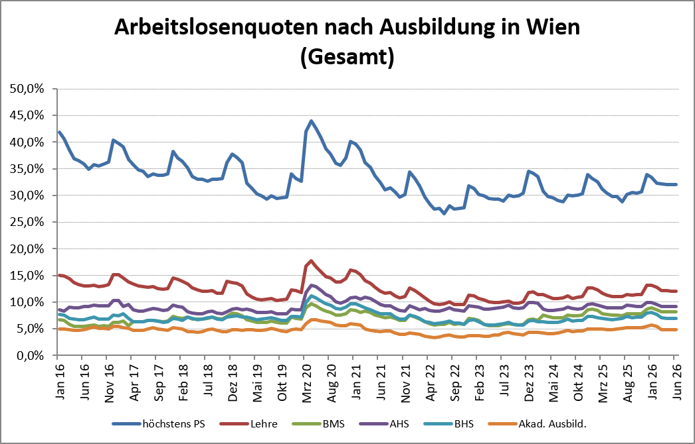

1 Vorgemerkte Arbeitslose einer Bildungsebene bezogen auf das Arbeitskräftepotential (Arbeitslose + unselbstständig Beschäftigte des Jahres) derselben Bildungsebene; die Gliederung der Beschäftigtenbasis nach Bildungsabschluss wurde nach Ergebnissen der Arbeitskräfteerhebung (unselbeständig Erwerbstätige nach LFK) errechnet

verwendete Abkürzungen:
AHS: Allgemeinbildende höhere Schule
BHS: Berufsbildende höhere Schule (Höhere technisch-gewerbliche Schule, Höhere kaufmännische Schule, Sonstige höhere Schule)
BMS: Berufsbildende mittlere Schule (Mittlere technisch-gewerbliche Schule, Mittlere kaufmännische Schule, Sonstige mittlere Schule)

*) Männer und Personen mit alternativem Geschlechtseintrag

